Лист1
ПРАЙС-ЛИСТ НА КУХОННЫЕ МОДУЛИ

Организация: ООО "МФ33"
Адрес: | г.Владимир, с.Новое, ул.Рабочая, д.3
Телефон: | 8-800-550-31-05
E-mail: | sales@umf-mebel.ru
Сайт: | www.umf-mebel.ru
ВЕРХНИЕ МОДУЛИ
АРТИКУЛ | НАИМЕНОВАНИЕ | ИЗОБРАЖЕНИЕ | ГАБАРИТНЫЕ РАЗМЕРЫ | СТОИМОСТЬ, РОЗН. | СТОИМОСТЬ, ОПТ. | КОМПЛЕКТАЦИЯ | КОММЕНТАРИИ
ВМ 11П | Шкаф подвесной распашной с 1ой дверцей | 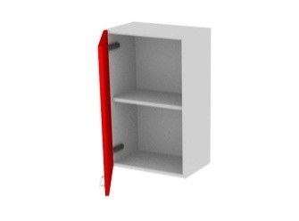 | 300*320*720 | 969 | 745 | ЛДСП 16мм, петля под винт 6,3х13 с доводчиком- 2шт,подвесы - 2шт | Возможность комплектации посудосушителем
 |  |  | 400*320*720 | 1051 | 808 |  | 400мм - от 290 руб/комплект
 |  |  | 450*320*720 | 1094 | 842 |  | 450мм - от 300 руб/комплект
 |  |  | 600*320*720 | 1304 | 1003 |  | 600мм - от 350 руб/комплект
ВМ 12П | Шкаф подвесной распашной с 2мя дверцами | 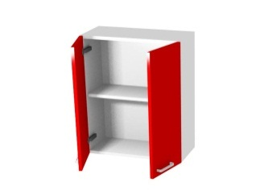 | 600*320*720 | 1419 | 1091 | ЛДСП 16мм, петля под винт 6,3х13 с доводчиком- 4шт,подвесы - 4шт | 600мм - от 350 руб/комплект
 |  |  | 800*320*720 | 1591 | 1224 |  | 800мм - от 420 руб/комплект
 |  |  | 900*320*720 | 1674 | 1288 |  | 900мм - от 450 руб/комплект
ВМ 11Т | Шкаф подвесной трапеция | 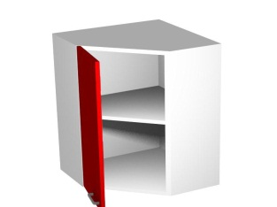 | 600*600*720 | 1930 | 1485 | ЛДСП 16мм, петля 135' под винт 6,3х13 с доводчиком - 2шт, подвесы - 4шт | Возможность комплектации посудосушителем - от 350 руб/комплект
ВМ 11С | Шкаф подвесной скошенный левый/правый | 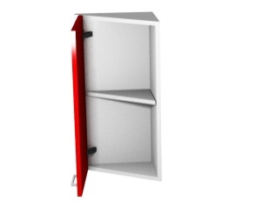 | 300*320*720 | 1108 | 852 | ЛДСП 16мм, петля 135' под винт 6,3х13 с доводчиком - 2шт, подвесы - 2шт
ВМ 11Р | Шкаф подвесной радиусный левый/правый | 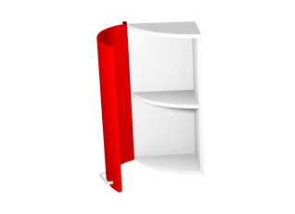 | 300*320*720 | 1145 | 881 | ЛДСП 16мм, петля 135' под винт 6,3х13 с доводчиком - 2шт, подвесы - 2шт
ВМ 10С | Шкаф подвесной скошенный открытый левый/правый | 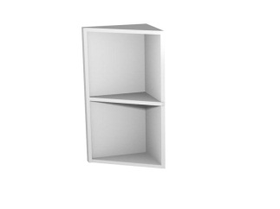 | 300*320*720 | 894 | 688 | ЛДСП 16мм, подвесы - 2шт
ВМ 10Р | Шкаф подвесной радиусный открытый левый/правый |  | 300*320*720 | 1002 | 770 | ЛДСП 16мм, подвесы - 2шт
ВМ 21П | Шкаф подвесной распашной с 1ой дверцей | 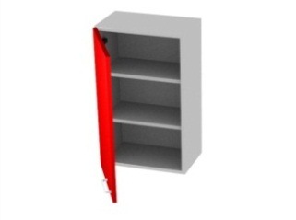 | 300*320*920 | 1186 | 912 | ЛДСП 16мм, петля под винт 6,3х13 с доводчиком- 2шт, подвесы - 2шт | Возможность комплектации посудосушителем
 |  |  | 400*320*920 | 1299 | 999 |  | 400мм - от 290 руб/комплект
 |  |  | 450*320*920 | 1356 | 1043 |  | 450мм - от 300 руб/комплект
 |  |  | 600*320*920 | 1523 | 1172 |  | 600мм - от 350 руб/комплект
ВМ 22П | Шкаф подвесной распашной с 2мя дверцами | 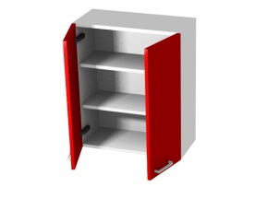 | 600*320*920 | 1728 | 1329 | ЛДСП 16мм, петля под винт 6,3х13 с доводчиком - 4шт, подвесы - 4шт | 600мм - от 350 руб/комплект
 |  |  | 800*320*920 | 1957 | 1505 |  | 800мм - от 420 руб/комплект
 |  |  | 900*320*920 | 2071 | 1593 |  | 900мм - от 450 руб/комплект
ВМ 21Т | Шкаф подвесной трапеция | 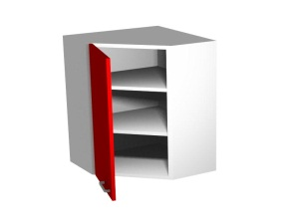 | 600*600*920 | 2434 | 1872 | ЛДСП 16мм, петля 135' под винт 6,3х13 с доводчиком - 2шт, , подвесы - 4шт | Возможность комплектации посудосушителем - от 350 руб/комплект
ВМ 21С | Шкаф подвесной скошенный левый/правый | 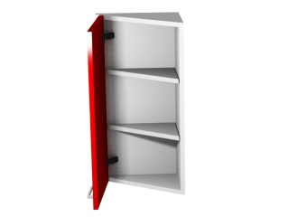 | 300*320*920 | 1363 | 1049 | ЛДСП 16мм, петля 135' под винт 6,3х13 с доводчиком - 2шт, , подвесы - 2шт
ВМ 21Р | Шкаф подвесной радиусный левый/правый |  | 300*320*920 | 1408 | 1083 | ЛДСП 16мм, петля 135' под винт 6,3х13 с доводчиком - 2шт, , подвесы - 2шт
ВМ 20С | Шкаф подвесной скошенный открытый левый/правый | 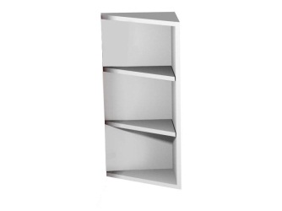 | 300*320*920 | 1039 | 799 | ЛДСП 16мм, подвесы - 2шт
ВМ 20Р | Шкаф подвесной радиусный открытый левый/правый | 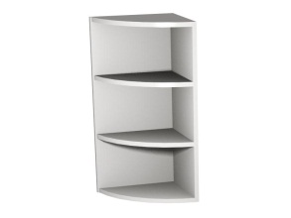 | 300*320*920 | 1148 | 883 | ЛДСП 16мм, подвесы - 2шт
ВМ 01Г | Шкаф подвесной одинарный | 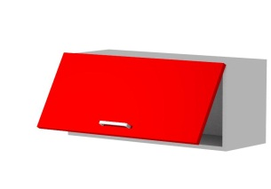 | 450*320*360 | 815 | 627 | ЛДСП 16мм, петля под винт 6,3х13 - 2шт, газлифт - 2шт,подвесы - 2шт
 |  |  | 600*320*360 | 897 | 690
 |  |  | 800*320*360 | 1015 | 781
 |  |  | 900*320*360 | 1073 | 826
ВМ 12Г | Шкаф подвесной двойной |  | 450*320*720 | 1600 | 1231 | ЛДСП 16мм, петля под винт 6,3х13 - 4шт, газлифт - 4шт, подвесы - 2шт | Возможность комплектации посудосушителем
 |  |  | 600*320*720 | 1730 | 1331
 |  |  | 800*320*720 | 1900 | 1462
 |  |  | 900*320*720 | 1988 | 1529
ВМ 12Ск | Шкаф подвесной складной | 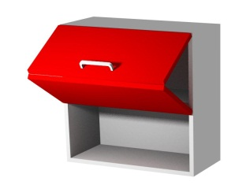 | 450*320*720 | 10413 | 8010 | ЛДСП 16мм, 3 верхних петли на 125°, 2 центральных петли 120°, подъемный механизм BOYARD Aero, подвесы - 2шт
 |  |  | 600*320*720 | 1571 | 1209
 |  |  | 800*320*720 | 10712 | 8240
 |  |  | 900*320*720 | 10800 | 8308

НИЖНИЕ МОДУЛИ
АРТИКУЛ | НАИМЕНОВАНИЕ | ИЗОБРАЖЕНИЕ | ГАБАРИТНЫЕ РАЗМЕРЫ | СТОИМОСТЬ, РОЗН. | СТОИМОСТЬ, ОПТ. | КОМПЛЕКТАЦИЯ | КОММЕНТАРИИ
НМ 11П | Тумба распашная (1 дверца) |  | 400*550*720 | 1546 | 1189 | ЛДСП 16мм, петля под винт 6,3х13 с доводчиком - 2шт, опоры h100 - 4шт
 |  |  | 450*550*720 | 1609 | 1237
 |  |  | 600*550*720 | 1788 | 1375
НМ 12П | Тумба распашная (2 дверцы) |  | 600*550*720 | 1864 | 1434 | ЛДСП 16мм, петля под винт 6,3х13 с доводчиком - 4шт, опоры h100 - 4шт
 |  |  | 800*550*720 | 2154 | 1657
 |  |  | 900*550*720 | 2277 | 1751
НМ 111 | Тумба (1 ящик, 1 дверца) |  | 400*550*720 | 2558 | 1968 | ЛДСП 16мм, петля под винт 6,3х13 с доводчиком - 2шт, комплект шариковых направляющих - 1шт, опоры h100 - 4шт
 |  |  | 450*550*720 | 2654 | 2041
 |  |  | 600*550*720 | 2933 | 2256
НМ 121 | Тумба (1 ящик, 2 дверцы) |  | 600*550*720 | 3012 | 2317 | ЛДСП 16мм, петля под винт 6,3х13 с доводчиком - 4шт, комплект шариковых направляющих - 1шт, опоры h100 - 4шт
 |  |  | 800*550*720 | 3441 | 2647
 |  |  | 900*550*720 | 3633 | 2795
НМ 002 | Тумба (2 ящика) |  | 400*550*720 | 3140 | 2415 | ЛДСП 16мм, комплект шариковых направляющих - 2шт, ручка "Рейлинг" 128мм - 2шт, опоры h100 - 4шт
 |  |  | 450*550*720 | 3240 | 2492
 |  |  | 600*550*720 | 3552 | 2732
 |  |  | 800*550*720 | 4013 | 3087
 |  |  | 900*550*720 | 4223 | 3249
НМ 003 | Тумба (3 ящика) | 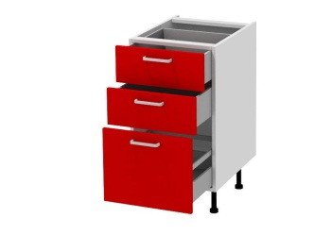 | 400*550*720 | 4152 | 3194 | ЛДСП 16мм, комплект шариковых направляющих - 3шт, опоры h100 - 4шт
 |  |  | 450*550*720 | 4285 | 3296
 |  |  | 600*550*720 | 4700 | 3616
 |  |  | 800*550*720 | 5301 | 4078
 |  |  | 900*550*720 | 5579 | 4292
НМ 004 | Тумба (4 ящика) | 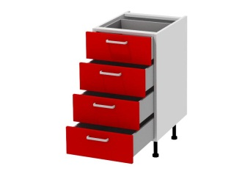 | 400*550*720 | 5161 | 3970 | ЛДСП 16мм, комплект шариковых направляющих - 4шт, опоры h100 - 4шт
 |  |  | 450*550*720 | 5328 | 4099
 |  |  | 600*550*720 | 5850 | 4500
 |  |  | 800*550*720 | 6587 | 5067
 |  |  | 900*550*720 | 6650 | 5115
НМ 01У | Тумба угловая левая/правая |  | 900 (ст.1000)*550*720 (фас.400) | 3479 | 2676 | ЛДСП 16мм, петля под винт 6,3х13 с доводчиком - 2шт, опоры h100 - 6шт
 |  |  | 950 (ст1050)*550*720 (фас.450) | 3591 | 2762
 |  |  | 1000 (ст.1100)*550*720 (фас.500) | 3703 | 2849
НМ 01УМ | Тумба угловая левая/правая (под мойку) |  | 900 (ст.1000)*550*720 (фас.400) | 2899 | 2230 | ЛДСП 16мм, петля под винт 6,3х13 с доводчиком - 2шт, опоры h100 - 6шт
 |  |  | 950 (ст1050)*550*720 (фас.450) | 3012 | 2317
 |  |  | 1000 (ст.1100)*550*720 (фас.500) | 3123 | 2402
НМ 11ТМ | Тумба трапеция (под мойку) |  | 900/550*900/550*720 | 3026 | 2328 | ЛДСП 16мм, петля 135' под винт 6,3х13 с доводчиком - 2шт, опоры h100 - 6шт
НМ 01К | Корзина выкатная |  | 150*550*720 | 5591 | 4301 | ЛДСП 16мм, бутылочница, опоры h100 - 4шт
НМ 11С | Тумба боковая скошенная левая/правая |  | 350*550*720 | 1661 | 1278 | ЛДСП 16мм, петля 135' под винт 6,3х13 с доводчиком - 2шт, опоры h100- 4шт
НМ 11Р | Тумба боковая радиусная левая/правая |  | 350*550*720 | 1858 | 1429 | ЛДСП 16мм, петля 135' под винт 6,3х13 с доводчиком - 2шт, опоры h100 - 4шт
НМ 001Д1 | Тумба под духовой шкаф |  | 600*550*720 | 2245 | 1727 | ЛДСП 16мм, комплект роликовых направляющих - 1шт, опоры h100 - 4шт
НМ 001Д2 | Тумба под духовой шкаф |  | 600*550*960 | 3075 | 2366 | ЛДСП 16мм, комплект шариковых направляющих - 1шт, опоры - 4шт

ПЕНАЛЫ
АРТИКУЛ | НАИМЕНОВАНИЕ | ИЗОБРАЖЕНИЕ | ГАБАРИТНЫЕ РАЗМЕРЫ | СТОИМОСТЬ, РОЗН. | СТОИМОСТЬ, ОПТ. | КОМПЛЕКТАЦИЯ | КОММЕНТАРИИ
П 42П1 | Пенал 2 дверцы | 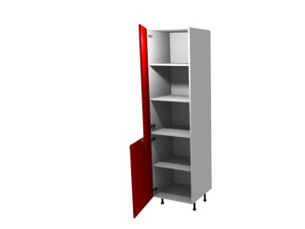 | 400*320*2140 | 2537 | 1952 | ЛДСП 16мм, петля под винт 6,3х13 с доводчиком - 5шт, опоры h100 - 4шт
 |  |  | 450*320*2140 | 2622 | 2017
 |  |  | 600*320*2140 | 2881 | 2216
П 42П2 | Пенал 2 дверцы |  | 400*550*2140 | 4087 | 3144 | ЛДСП 16мм, петля под винт 6,3х13 с доводчиком - 5шт, опоры h100 - 4шт
 |  |  | 450*550*2140 | 4241 | 3263
 |  |  | 600*550*2140 | 4094 | 3621
П 44П1 | Пенал 4 дверцы | 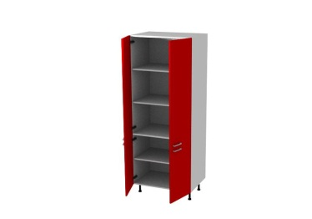 | 600*320*2140 | 3392 | 2609 | ЛДСП 16мм, петля под винт 6,3х13 с доводчиком - 10шт, опоры h100 - 6шт
 |  |  | 800*320*2140 | 3733 | 2872
 |  |  | 900*320*2140 | 3903 | 3003
П 44П2 | Пенал 4 дверцы |  | 600*550*2140 | 5219 | 4015 | ЛДСП 16мм, петля под винт 6,3х13 с доводчиком - 10шт,опоры h100 - 6шт
 |  |  | 800*550*2140 | 5839 | 4492
 |  |  | 900*550*2140 | 6147 | 4729
П 312 | Пенал 1 дверца 2 ящика | 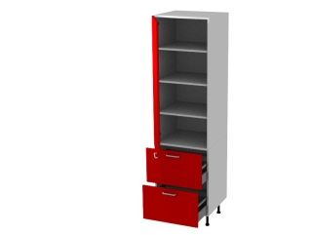 | 400*550*2140 | 6115 | 4704 | ЛДСП 16мм, петля под винт 6,3х13 с доводчиком - 3шт, комплект шариковых направляющих с доводчиками - 2шт, опоры h100 - 4шт
 |  |  | 450*550*2140 | 6316 | 4859
 |  |  | 600*550*2140 | 6994 | 5380
П 12Х | Пенал под встроенный холодильник | 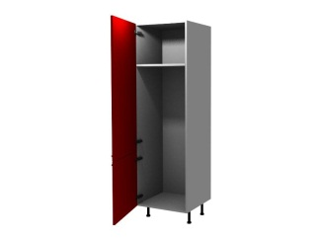 | 600*550*2140 | 3806 | 2928 | ЛДСП 16мм, петля под винт 6,3х13 с доводчиком - 5шт, опоры h100 - 4шт
П 22Д | Пенал под встроенный духовой шкаф | 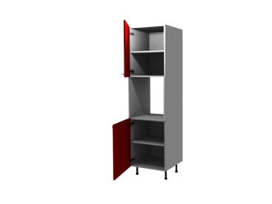 | 600*550*2140 | 4629 | 3560 | ЛДСП 16мм, петля под винт 6,3х13 с доводчиком - 4шт, опоры h100 - 4шт

В стоимость модулей входит:
Корпус из ЛДСП
Задняя стенка - ДВП
Фурнитура, прописанная в комментариях к модулю

Цвет ЛДСП (по умолчанию) - белый
Нестандартный модуль - стоимость индивидуально
Нестандартный цвет - стоимость индивидуально
Возможность комплектации дополнительными полками и любой другой фурнитурой на ваш выбор - стоимость индивидуально

